システム概念図
システム概念図 |  |  | プロジェクト | 月報管理システム | 作成日 | 作成者 | 承認 | ページ
 |  |  | システム | 月報管理システム | 2099-12-31 | XXXX
サブシステム |  | - | 機能名 | システム概念図

 | 【システム概念図】

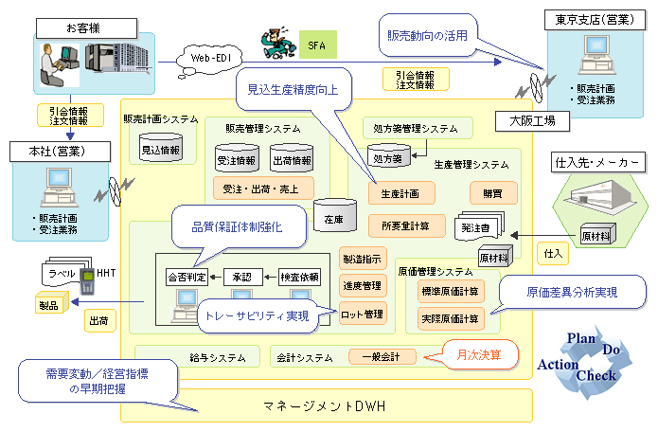
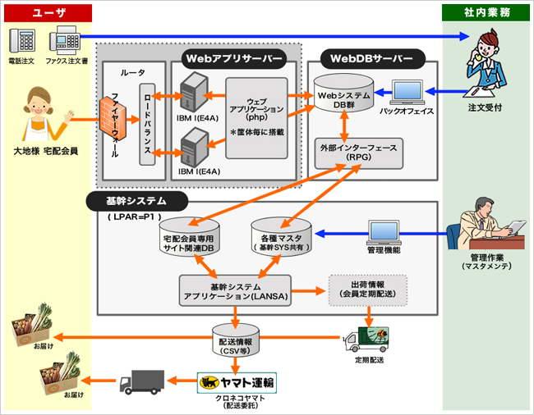

Sample
Sample

１.システム概念図とは（Ｗhat）（93．12作成、96．12改訂） ◆「新しいシステム ＝ 業務実行の仕組み」がどうなるか（場合によっては、現状がどうなっているか、以下同様）の基本部分を、人間系業務を主体に、システム当事者の立場で分かりやすく表現する図である。

